상품제안서
양키캔들 리드 디퓨저 선물 35ml | 상품코드: S41303

 |  |  |  |  |  |  | 02-713-8555 | www.synergygift.co.kr
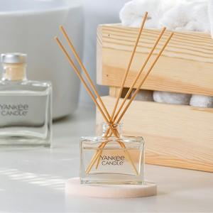 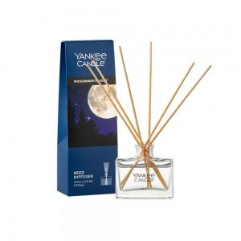 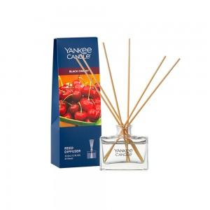

【상세/제작정보】 | <p>​아트지 코팅라벨 스티커 무료(100세트이상)<span style="white-space: pre;"> <strike> </strike></span></p><p>​&nbsp;</p><strike>​</strike>

【인쇄/포장옵션】 | 스티커 / 포장불가능

【공급단가】 | 수량 | 40~ | 100~ | 300~ | 500~ | 1,000~
*VAT별도 | 단가 | 12,280원 | 12,000원 | 11,800원 | 11,520원 | 10,840원

【상품 URL】 | https://www.synergygift.co.kr:443/src/goods_detail.php?gdno=41303

